报废
秦巴公司2024年报废车辆信息
序号 | 车牌号 | 车型 | 购置时间 | 行驶证 | 车辆铭牌 | 车辆侧面 | 整备质量（单位：kg） | 停放地

1 | 川A6703Q | 丰田考斯特 | 2013.12 | 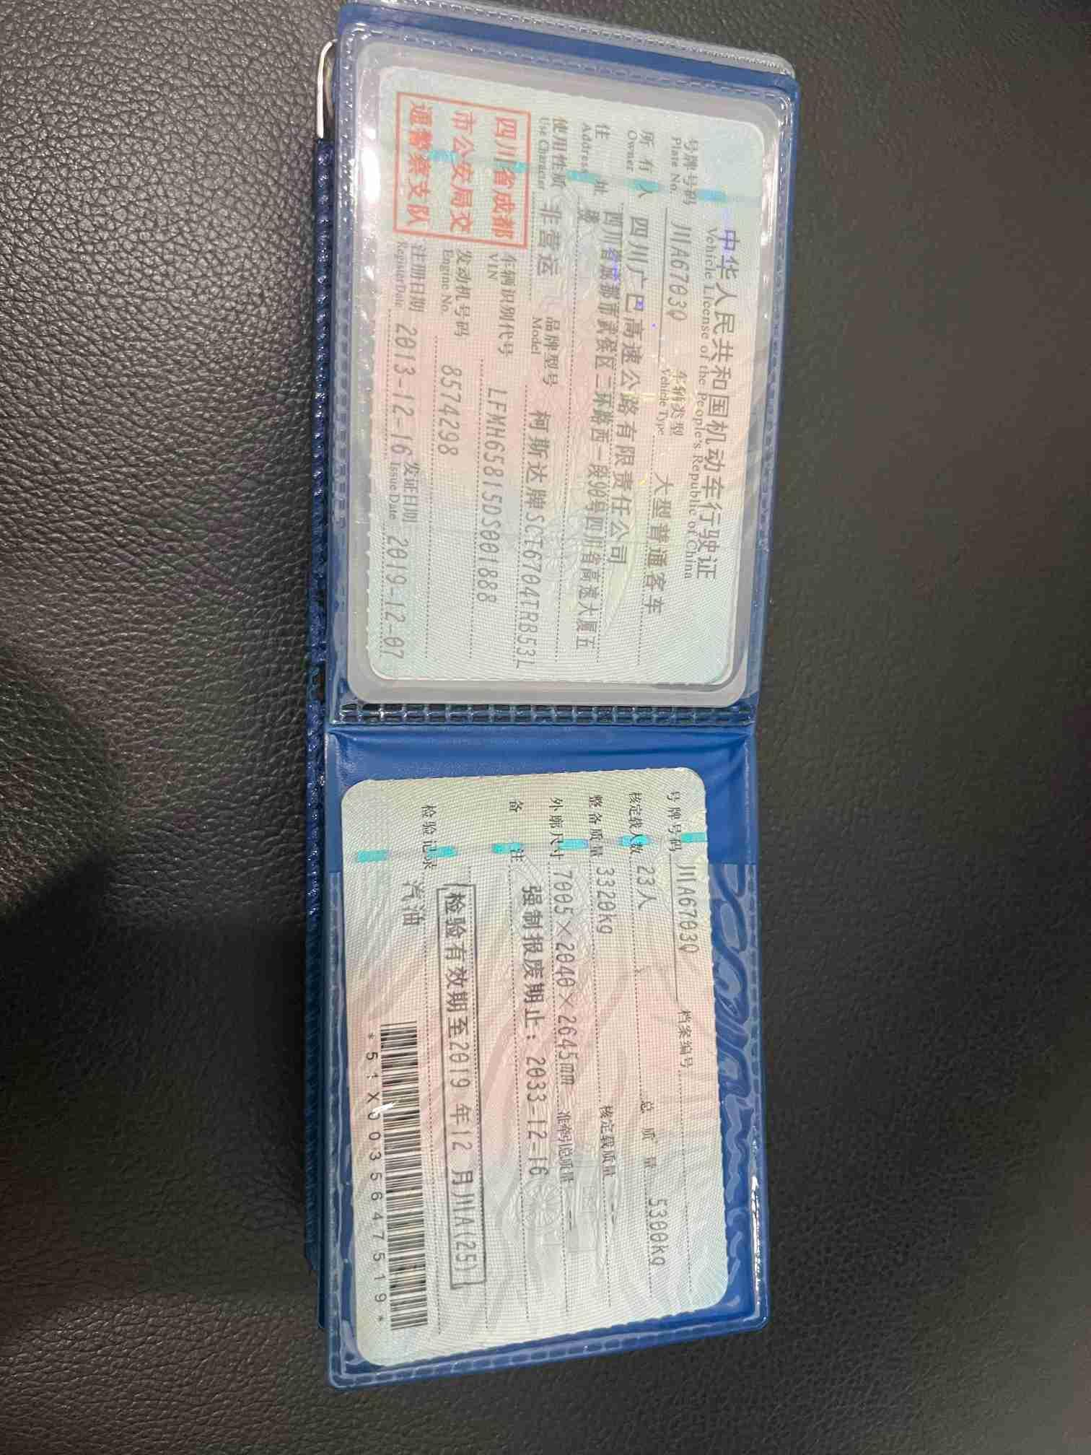 | 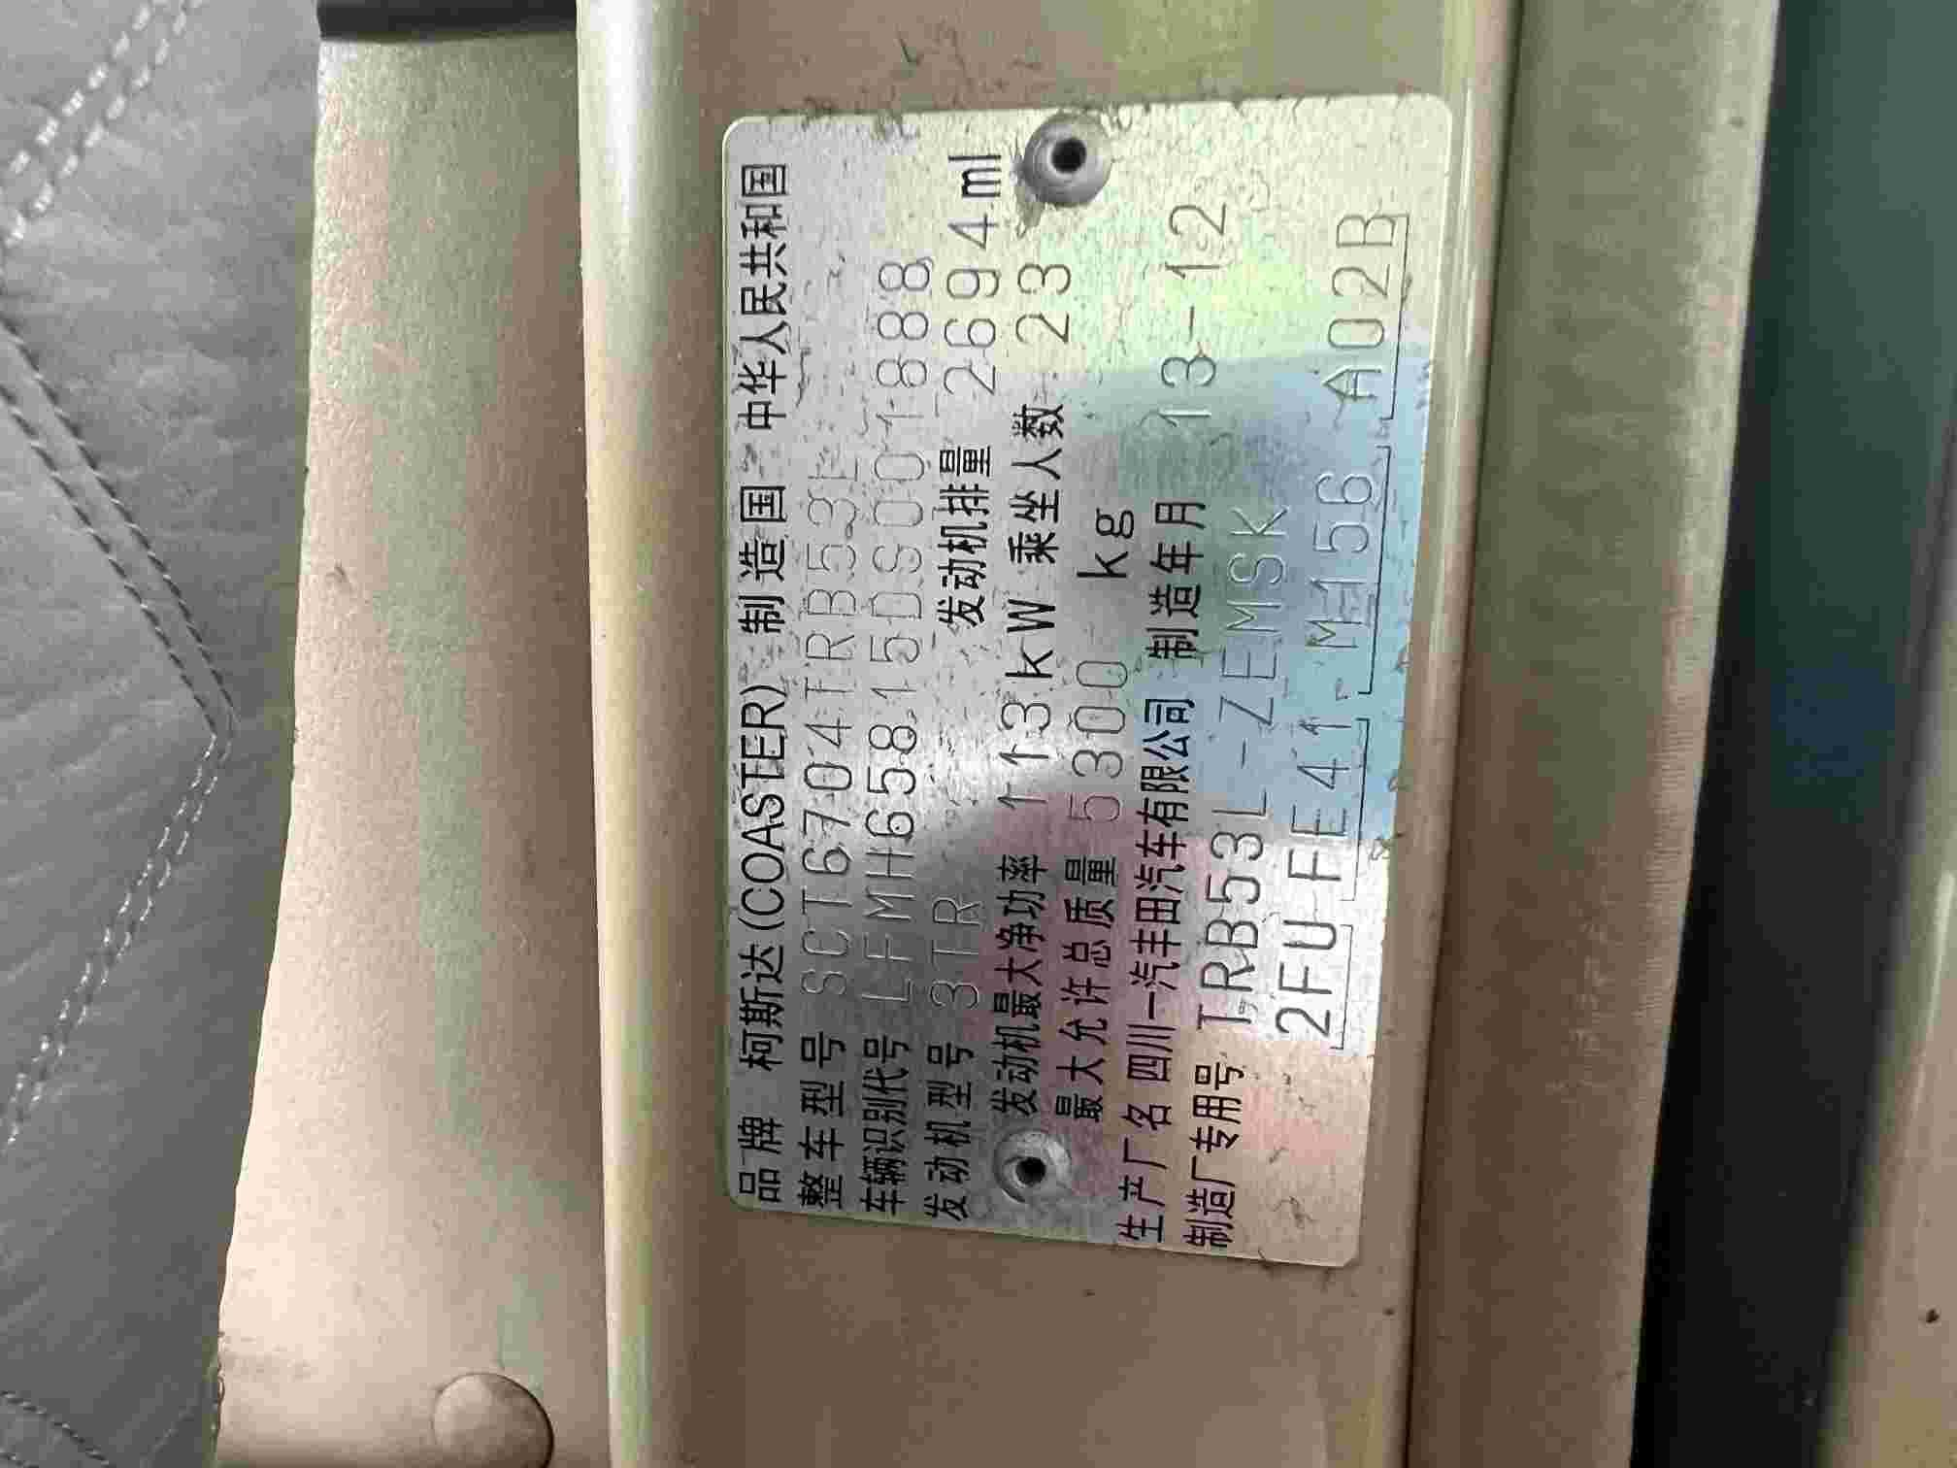 | 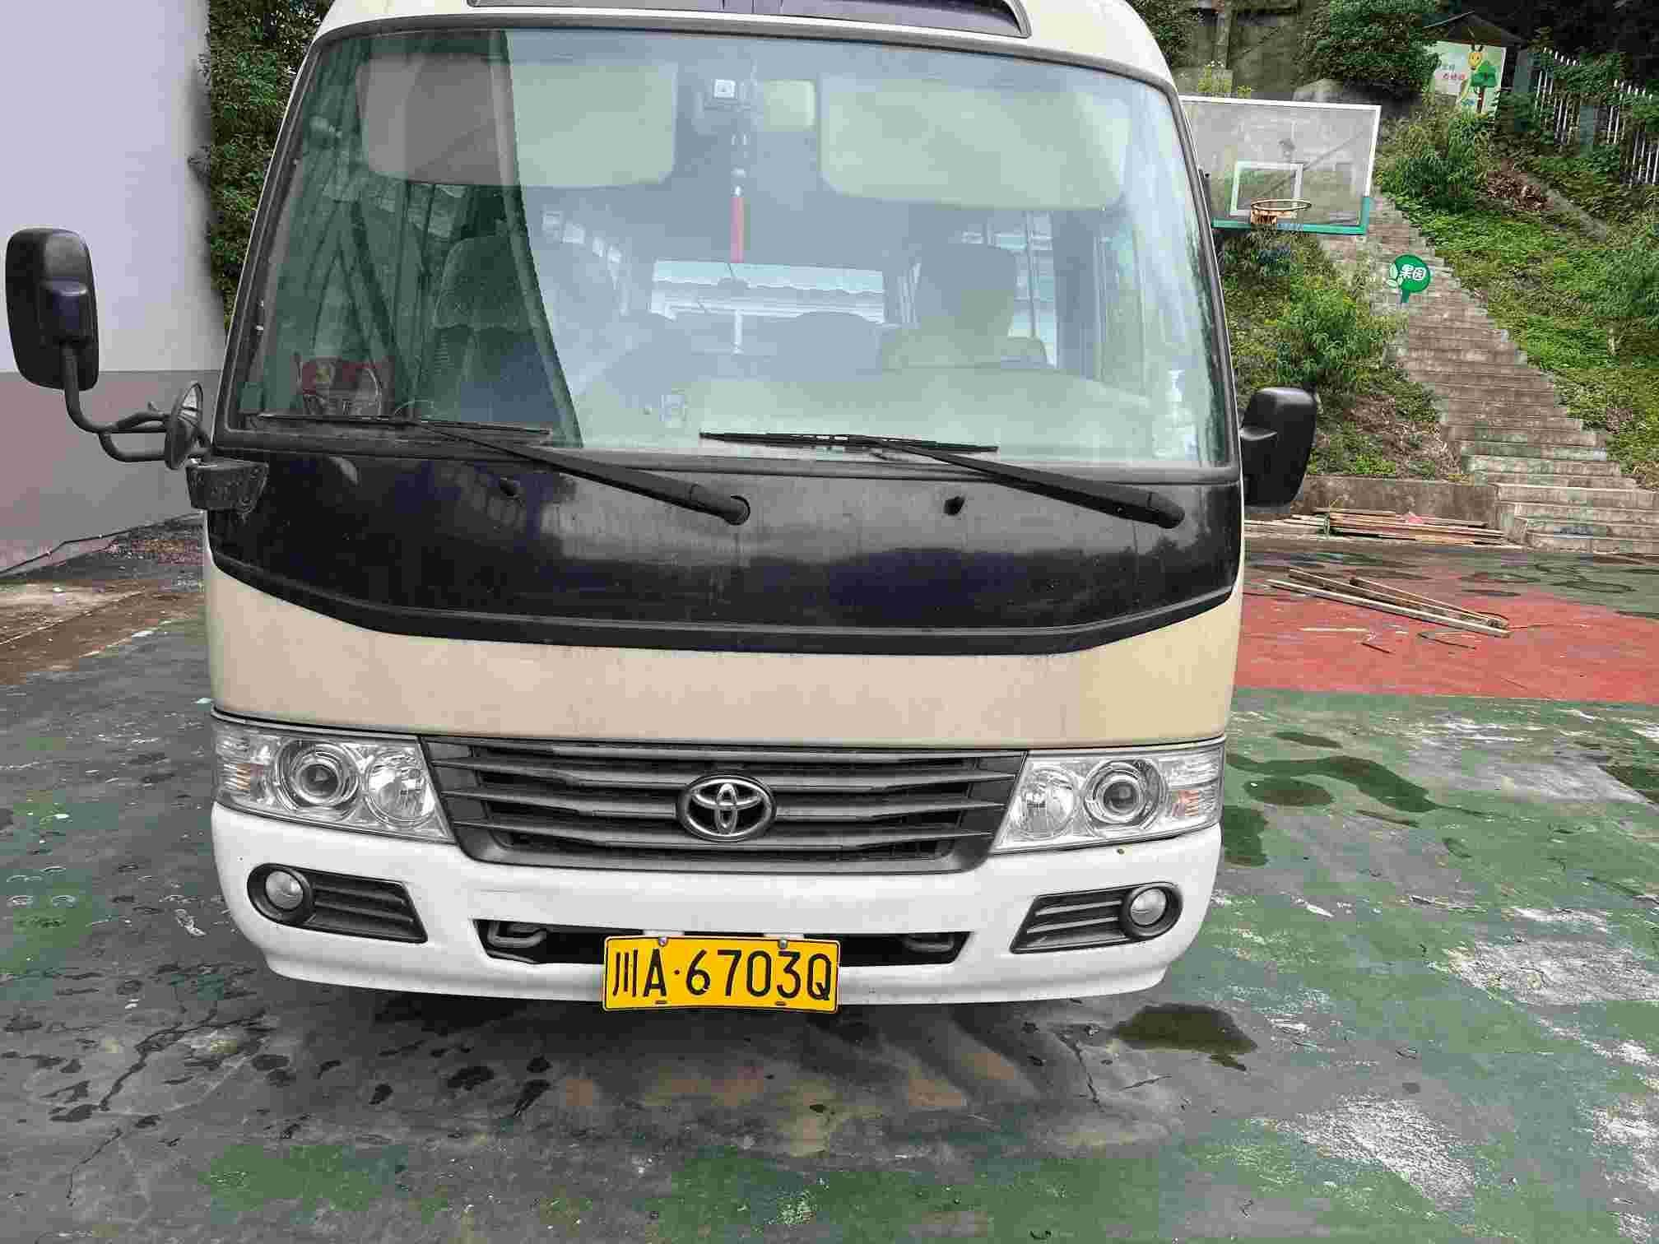 | 3320 | 巴中（秦巴公司巴中管理处）
2 | 川AB1112 | 丰田考斯特 | 2009.11 | 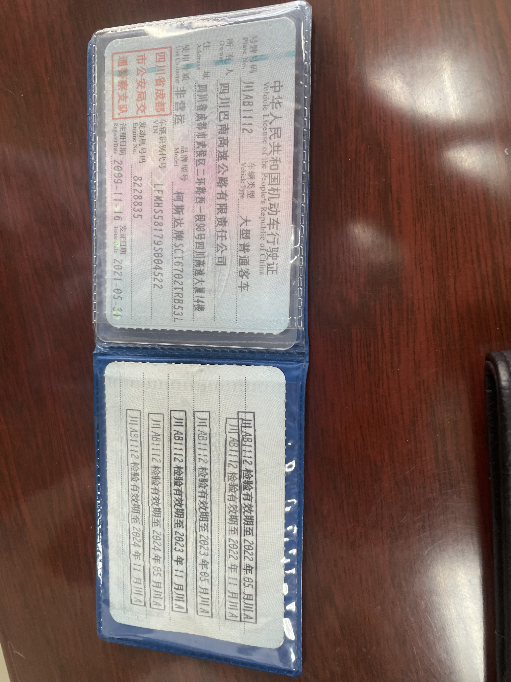 | 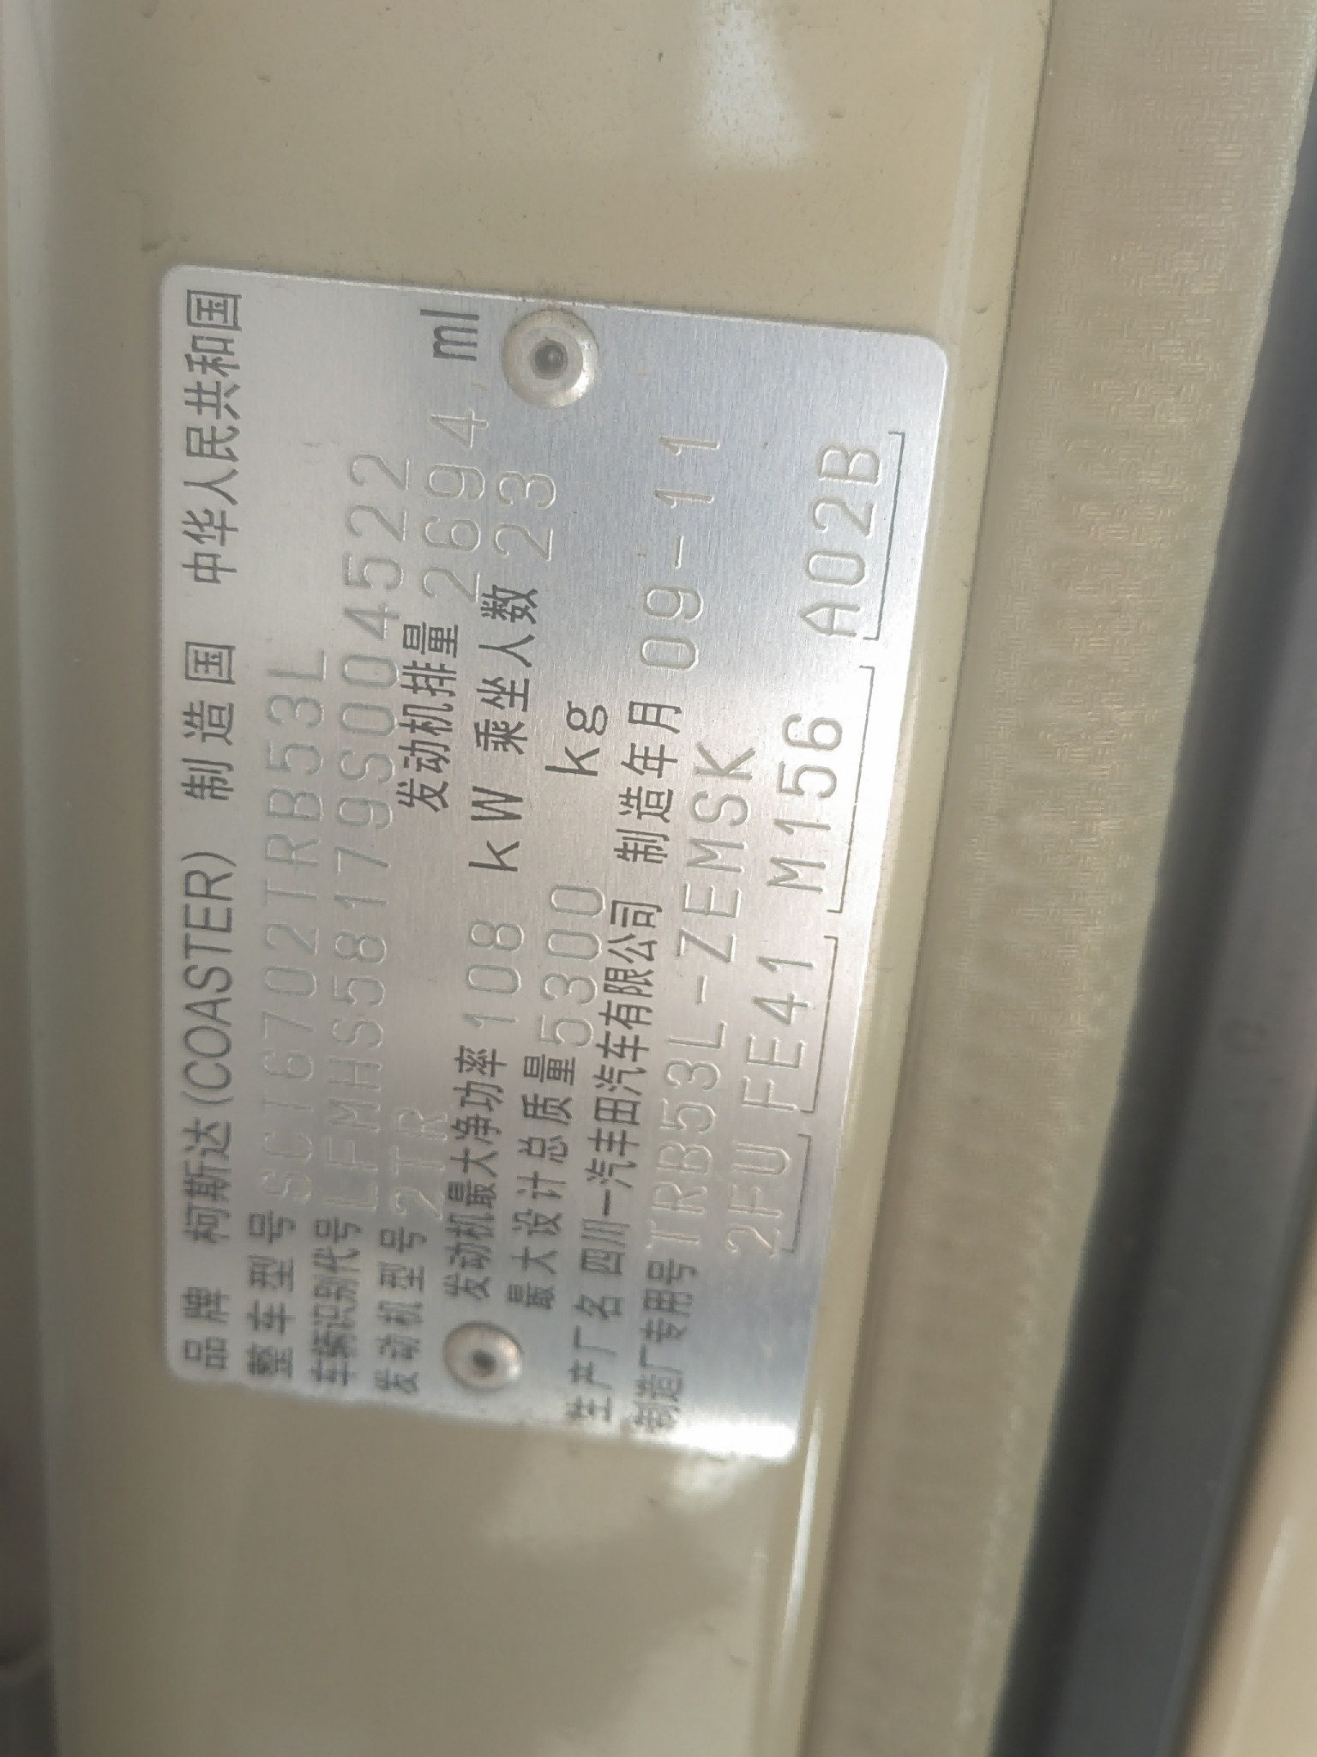 | 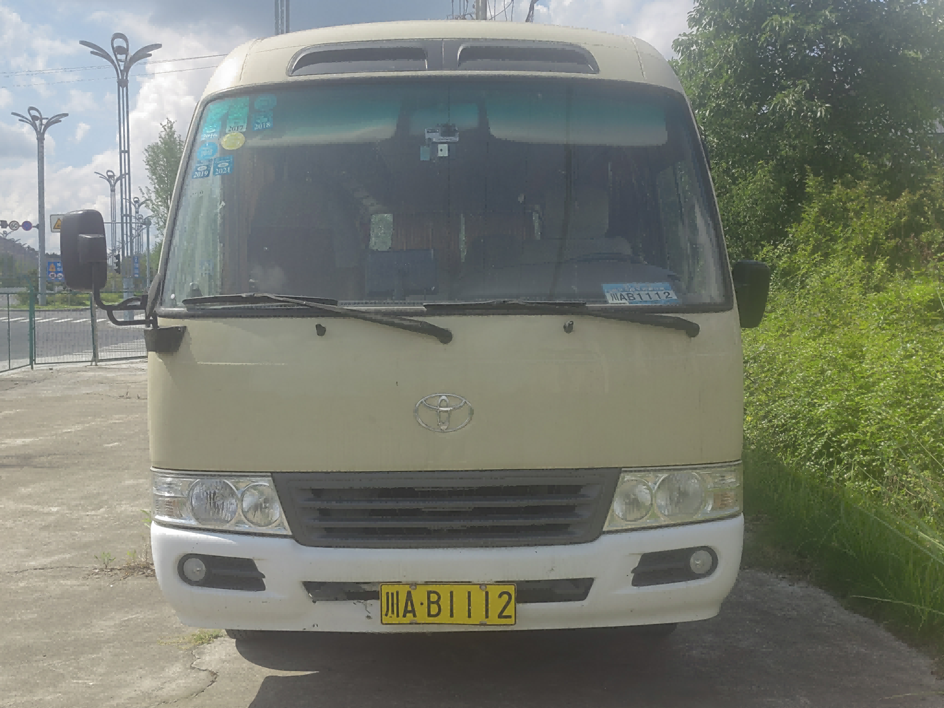 | 3320 | 仪陇（仪陇管理处）
3 | 川AM9572 | 金龙客车 | 2013.7. | 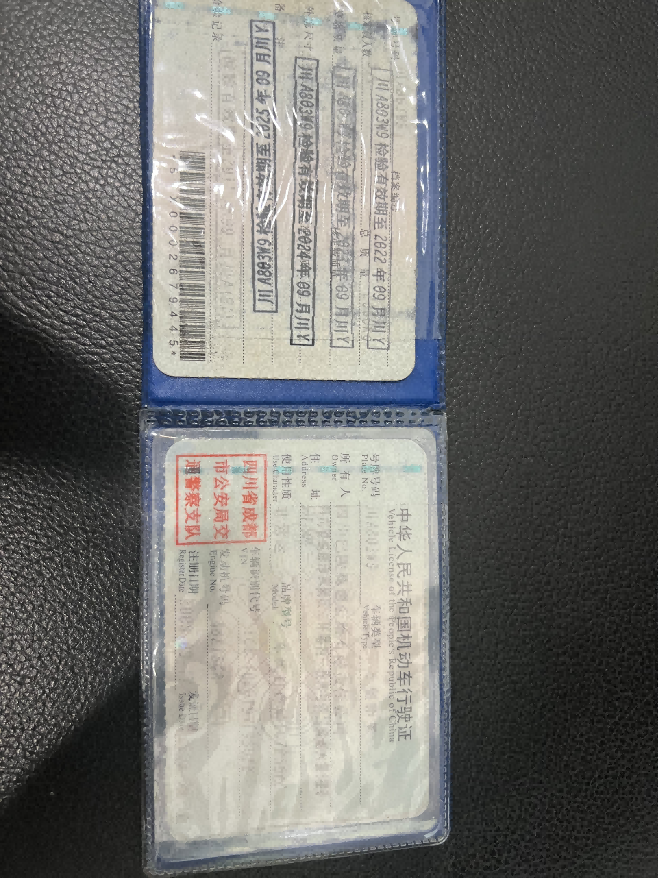 | 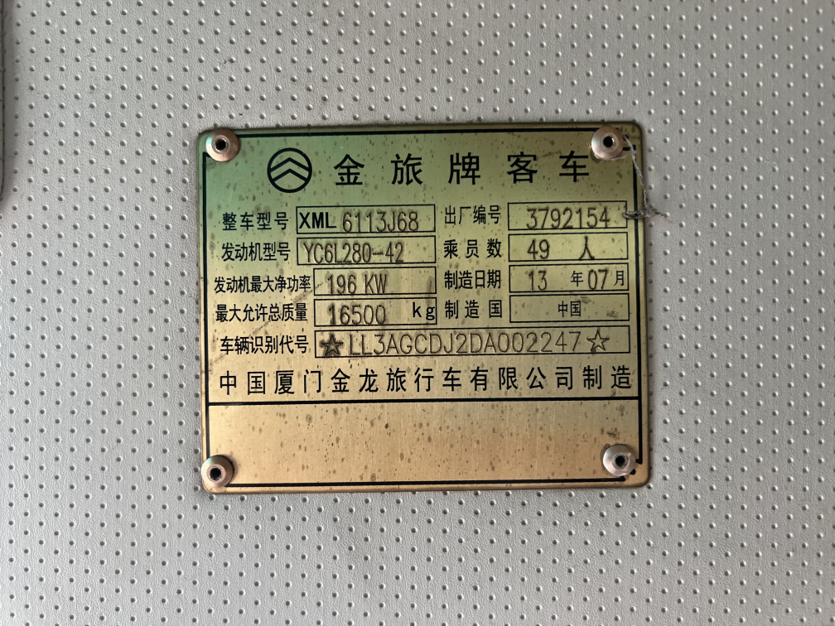 | 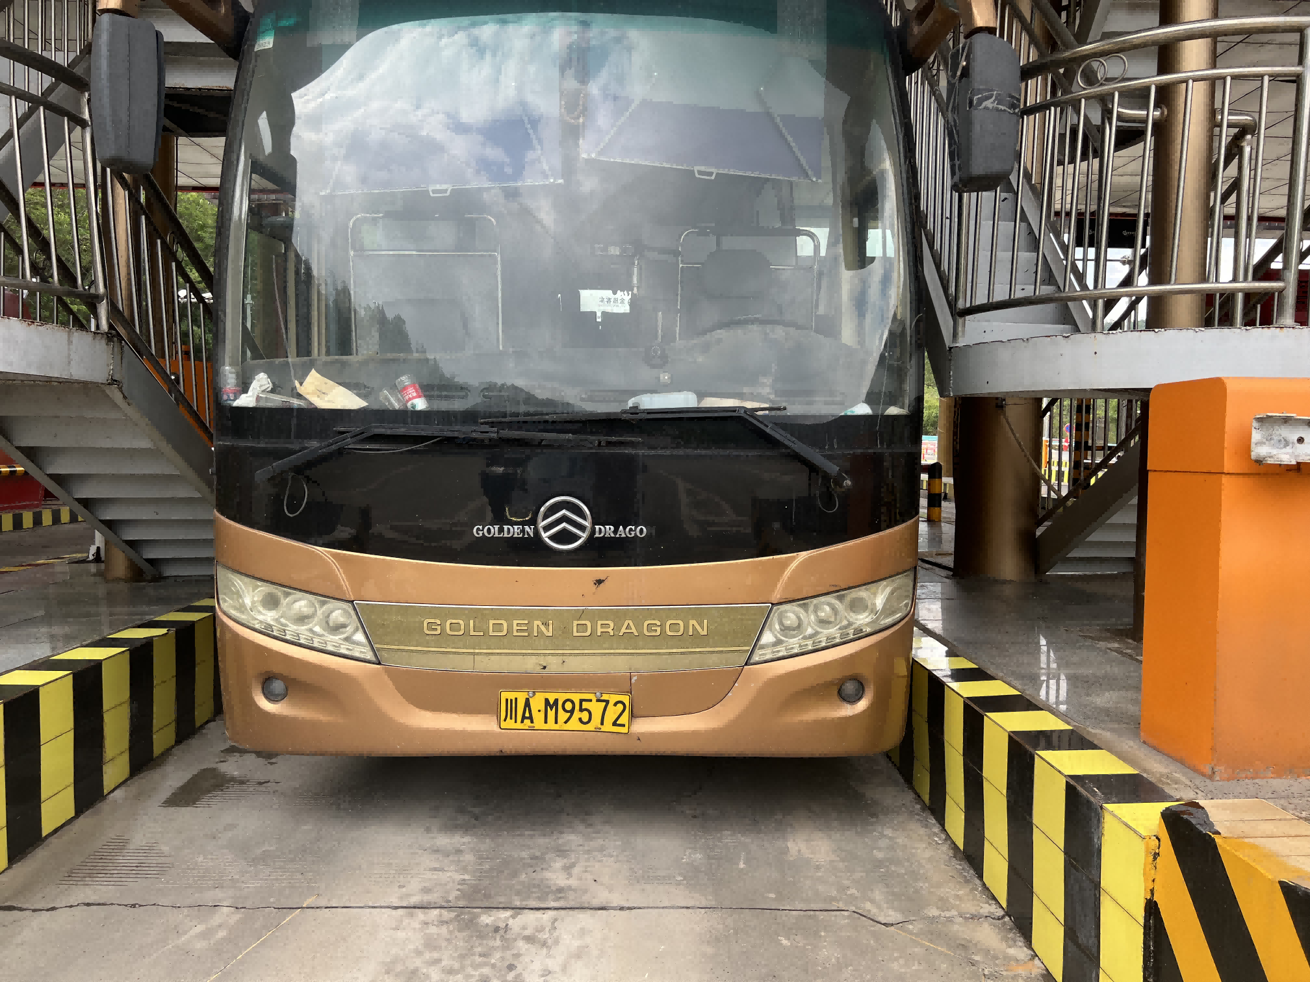 | 11800 | 巴中（巴中收费站）
4 | 川A5MD02 | 尼桑皮卡 | 2013.12 | 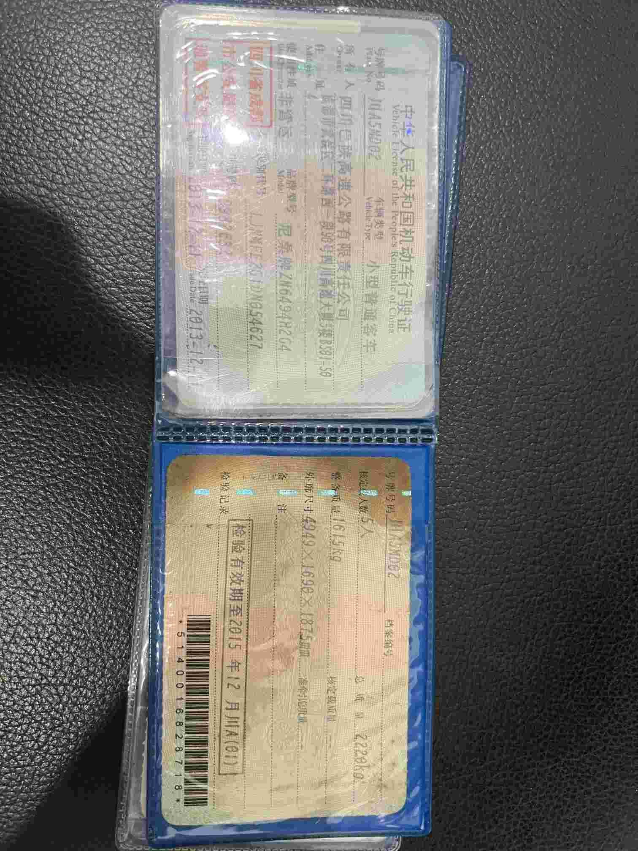 | 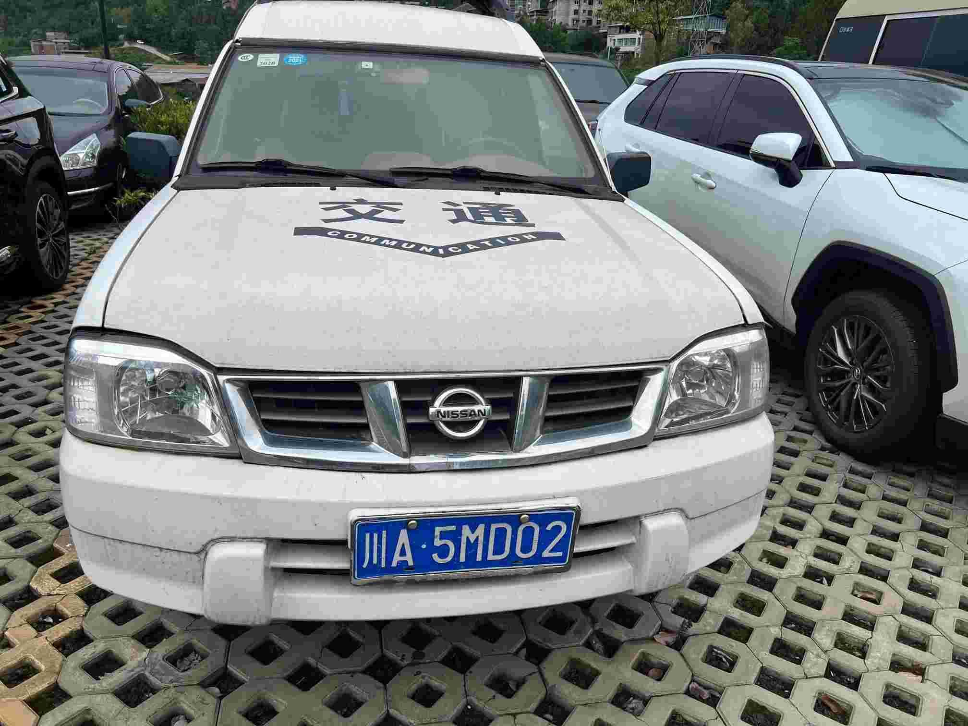 | 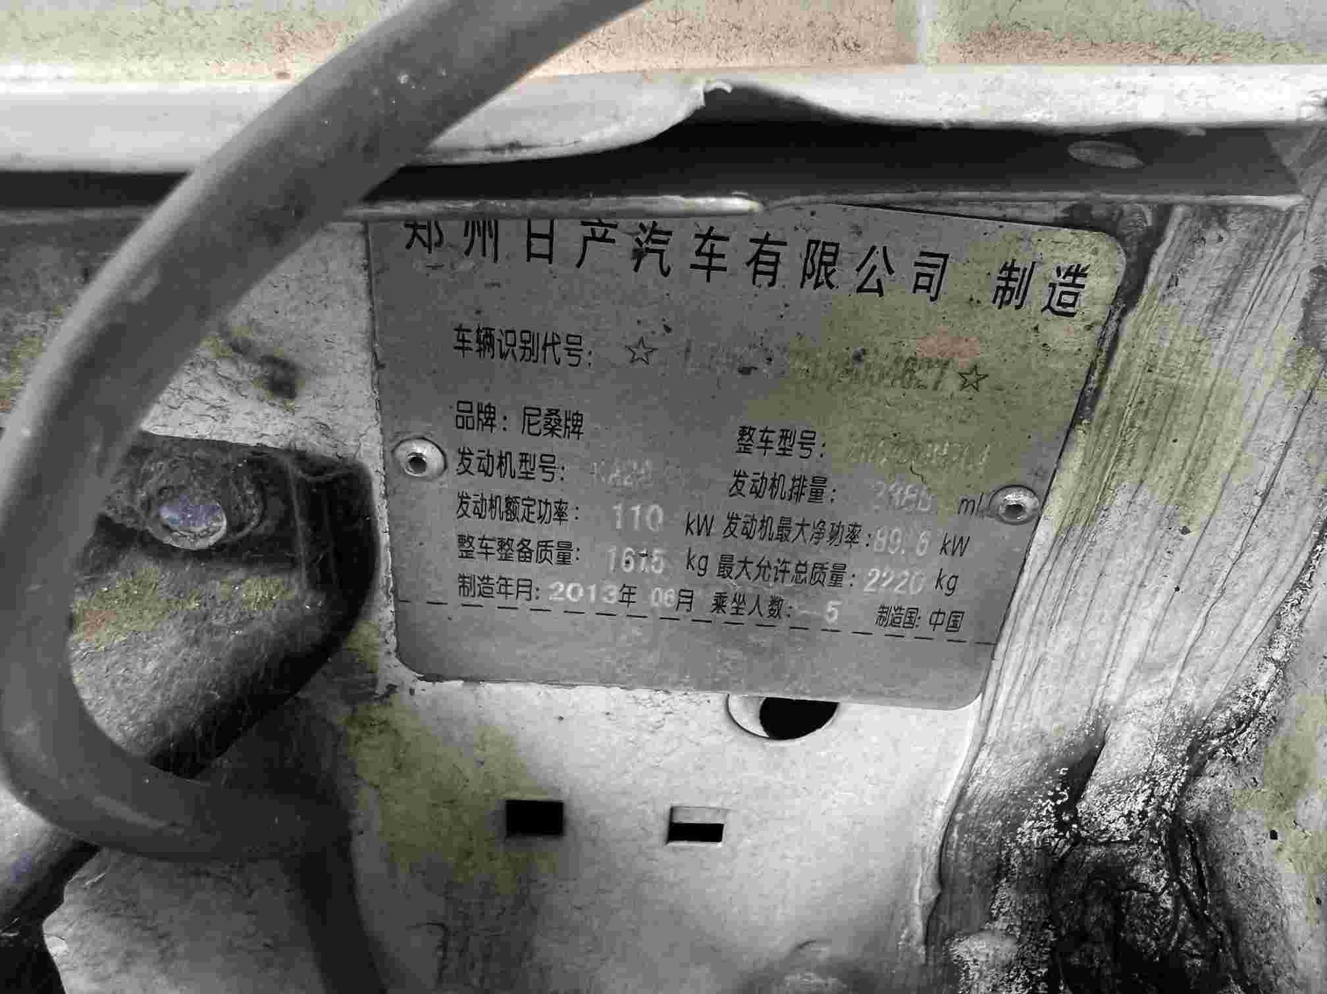 | 1615 | 巴中（秦巴公司巴中管理处）
5 | 川AE4E90 | 五十铃皮卡 | 2018.1. | 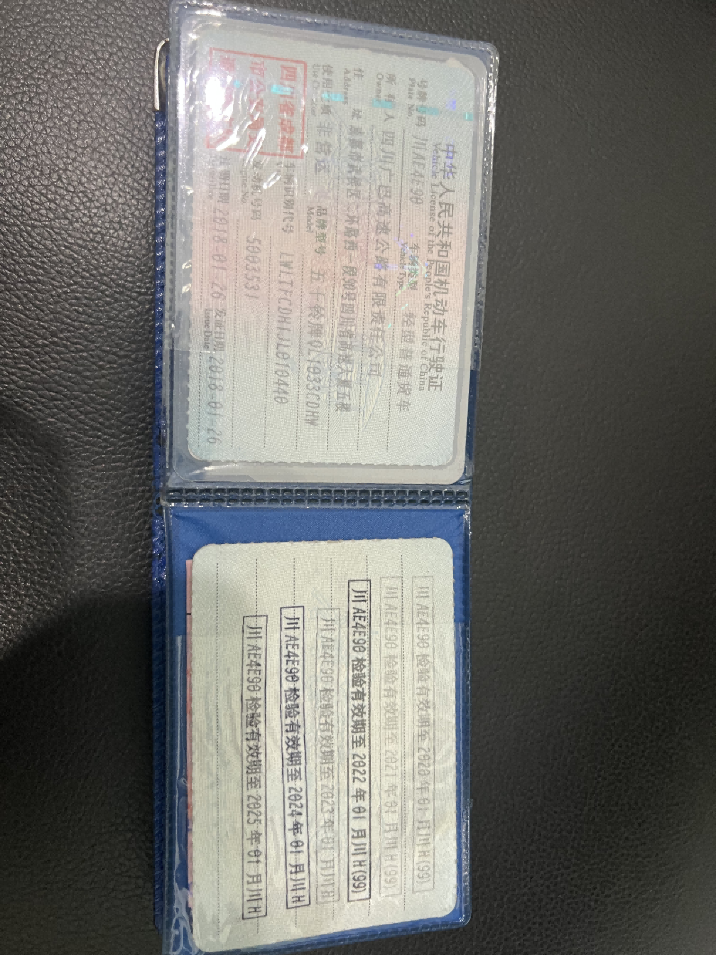 | 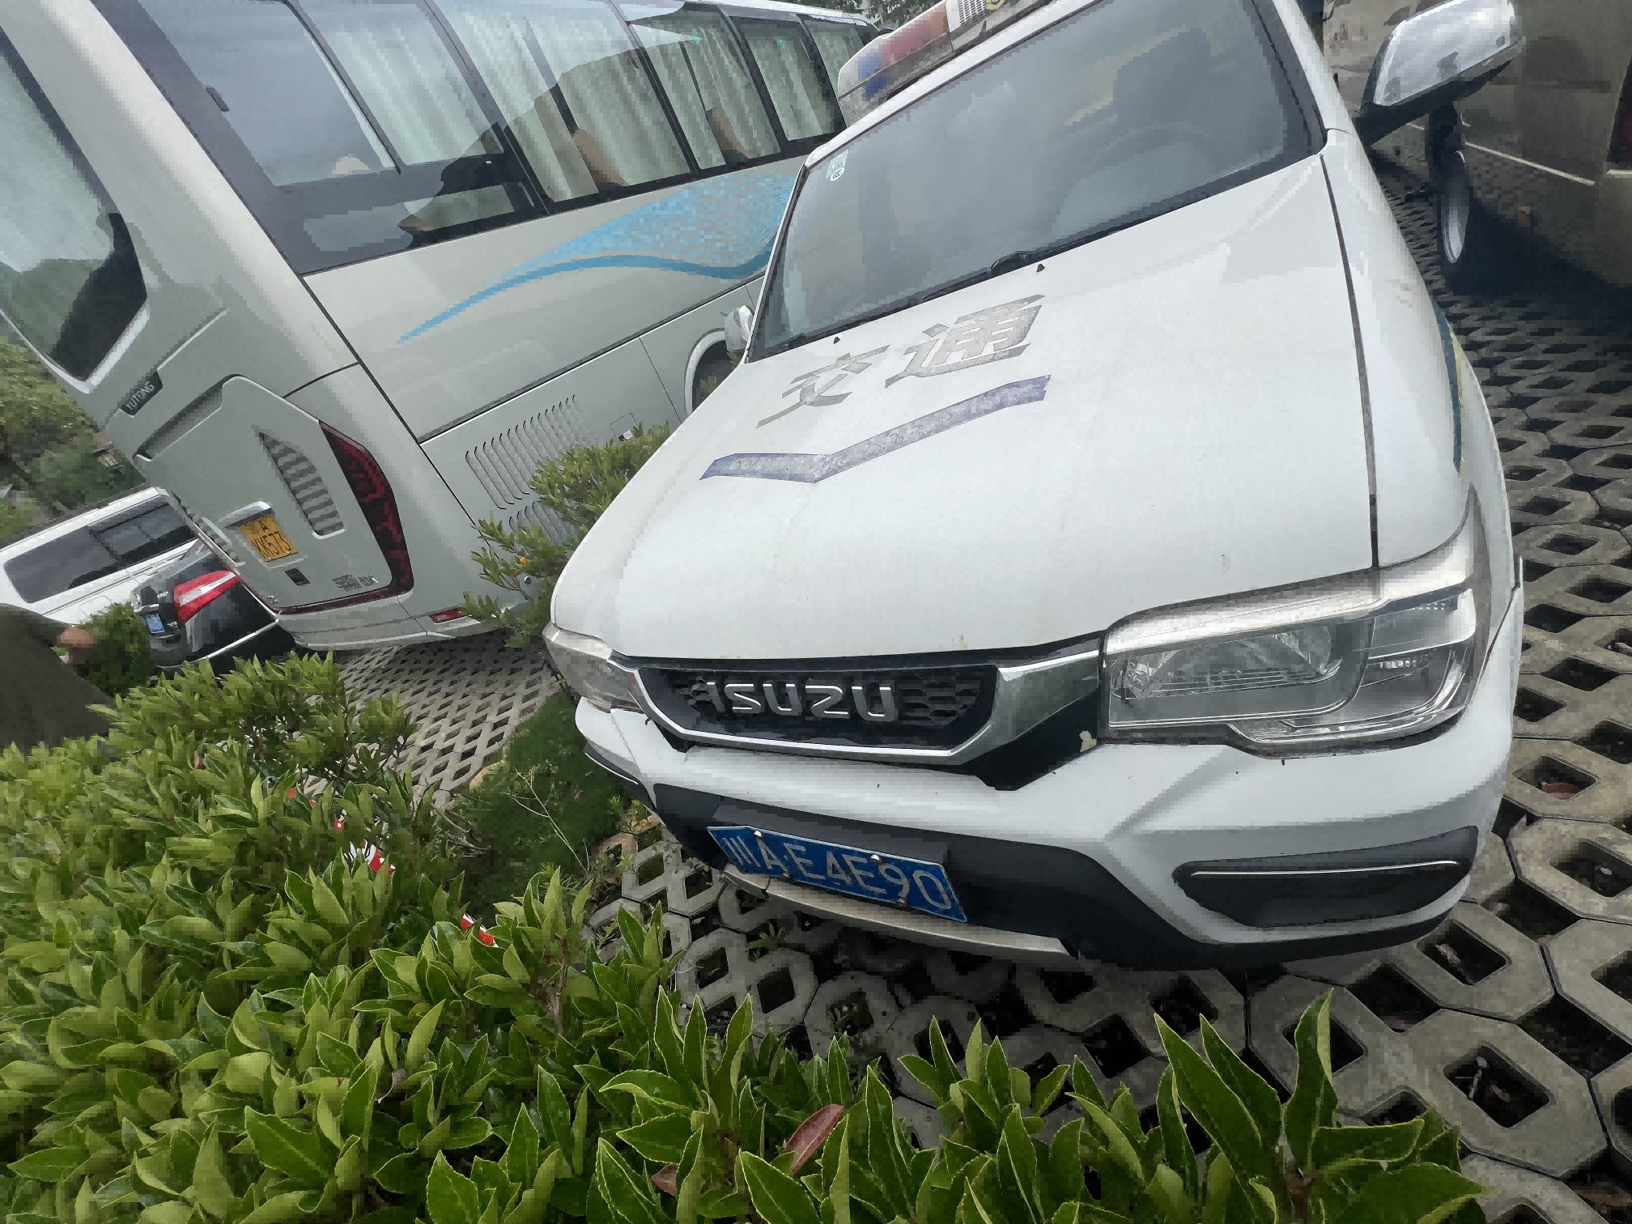 | 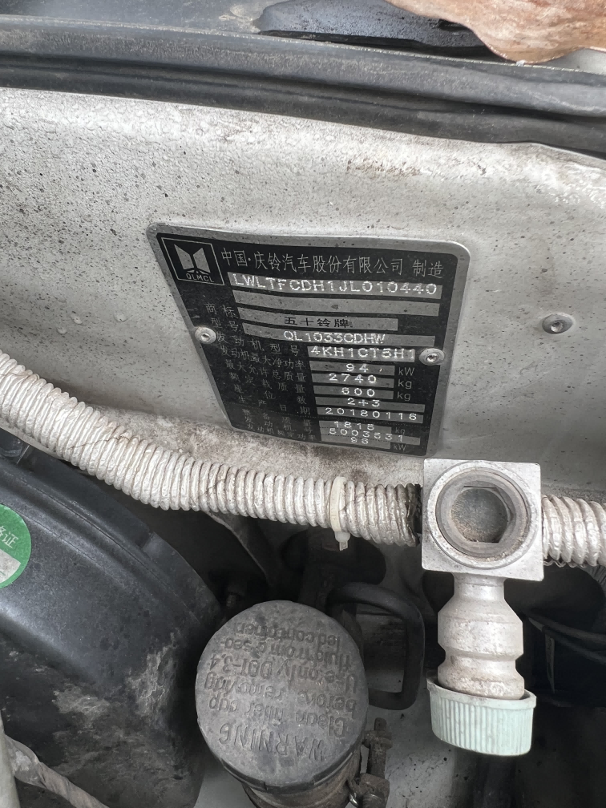 | 1815 | 巴中（秦巴公司巴中管理处）
6 | 川AA4D70 | 五十铃皮卡 | 2018.1 | 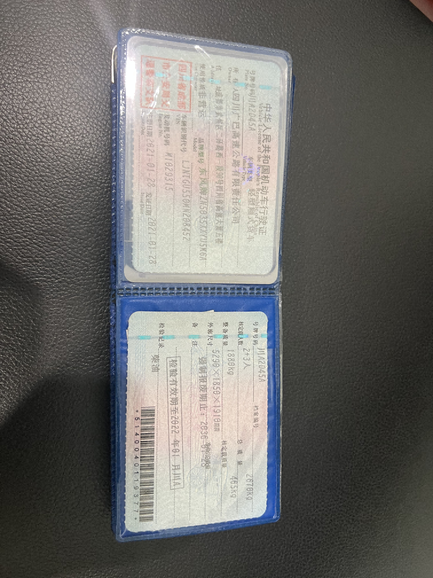 |  | 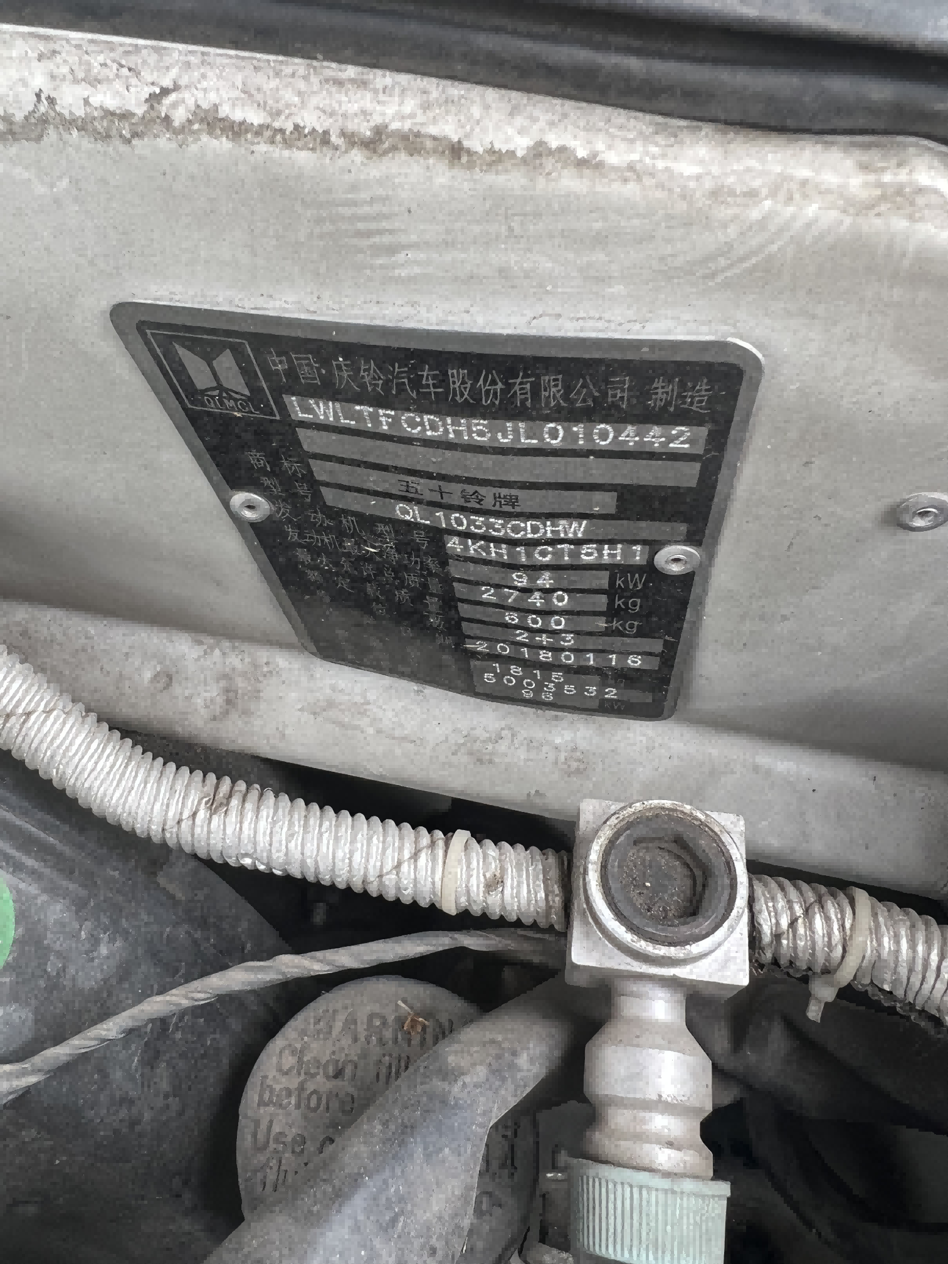 | 1815 | 巴中（秦巴公司巴中管理处）
 |  |  |  |  |  |  | 23685

